Zadanie_1
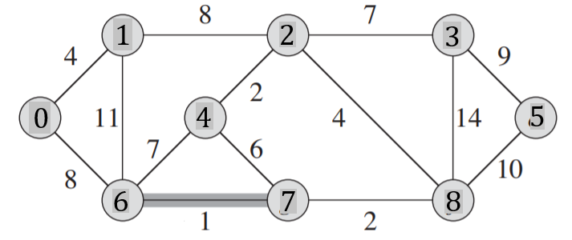
 |  |  |  |  |  |  |  |  |  | Q |  |  |  | T |  |  |  | Z
 |  |  |  |  |  |  |  |  |  | u | v | w |  | u | v | w | suma
 |  |  |  |  |  |  |  |  |  | 6 | 7 | 1 | UD | 6 | 7 | 1 | 1 |  | UD - Usunięto z Q i dodano do T
 |  |  |  |  |  |  |  |  |  | 2 | 4 | 2 | UD | 2 | 4 | 2 | 3 |  | U - usunięto z Q
 |  |  |  |  |  |  |  |  |  | 7 | 8 | 2 | UD | 7 | 8 | 2 | 5
 |  |  |  |  |  |  |  |  |  | 0 | 1 | 4 | UD | 0 | 1 | 4 | 9
 |  |  |  |  |  |  |  |  |  | 2 | 8 | 4 | U | 4 | 7 | 6 | 15
 |  |  |  |  |  |  |  |  |  | 4 | 7 | 6 | UD | 2 | 3 | 7 | 22
Macierz sąsiedztwa |  |  |  |  |  |  |  |  |  | 2 | 3 | 7 | UD | 1 | 2 | 8 | 30
 | 0 | 1 | 2 | 3 | 4 | 5 | 6 | 7 | 8 | 4 | 6 | 7 | U | 3 | 5 | 9 | 39
0 | 0 | 4 | 0 | 0 | 0 | 0 | 8 | 0 | 0 | 1 | 2 | 8 | UD
1 | 4 | 0 | 8 | 0 | 0 | 0 | 11 | 0 | 0 | 0 | 6 | 8 | U
2 | 0 | 8 | 0 | 7 | 2 | 0 | 0 | 0 | 4 | 3 | 5 | 9 | UD
3 | 0 | 0 | 7 | 0 | 0 | 9 | 0 | 0 | 14 | 5 | 8 | 10 | U
4 | 0 | 0 | 2 | 0 | 0 | 0 | 7 | 6 | 0 | 1 | 6 | 11 | U
5 | 0 | 0 | 0 | 9 | 0 | 0 | 0 | 0 | 10 | 3 | 8 | 14 | U
6 | 8 | 11 | 0 | 0 | 7 | 0 | 0 | 1 | 0
7 | 0 | 0 | 0 | 0 | 6 | 0 | 1 | 0 | 2
8 | 0 | 0 | 4 | 14 | 0 | 10 | 0 | 2 | 0

Zadanie_2
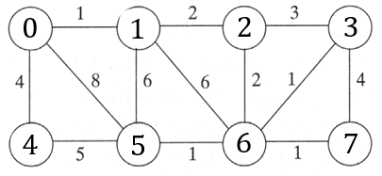
 |  |  |  |  |  |  |  |  | u | v | w |  | u | v | w | Suma | Z
 |  |  |  |  |  |  |  |  | 0 | 1 | 1 | T | 0 | 1 | 1 | 1
 |  |  |  |  |  |  |  |  | 3 | 6 | 1 |  | 3 | 6 | 1 | 2
 |  |  |  |  |  |  |  |  | 5 | 6 | 1 |  | 5 | 6 | 1 | 3
 |  |  |  |  |  |  |  |  | 6 | 7 | 1 |  | 6 | 7 | 1 | 4
 |  |  |  |  |  |  |  |  | 1 | 2 | 2 |  | 1 | 2 | 2 | 6
 |  |  |  |  |  |  |  |  | 2 | 6 | 2 |  | 2 | 6 | 2 | 8
 |  |  |  |  |  |  |  |  | 2 | 3 | 3 |  | 0 | 4 | 4 | 12
Macierz sąsiedztwa |  |  |  |  |  |  |  |  | 0 | 4 | 4
 | 0 | 1 | 2 | 3 | 4 | 5 | 6 | 7 | 3 | 7 | 4
0 | 0 | 1 | 0 | 0 | 4 | 8 | 0 | 0 | 4 | 5 | 5
1 | 1 | 0 | 2 | 0 | 0 | 6 | 6 | 0 | 1 | 5 | 6
2 | 0 | 2 | 0 | 3 | 0 | 0 | 2 | 0 | 1 | 6 | 6
3 | 0 | 0 | 3 | 0 | 0 | 0 | 1 | 4 | 0 | 5 | 8
4 | 4 | 0 | 0 | 0 | 0 | 5 | 0 | 0
5 | 8 | 6 | 0 | 0 | 5 | 0 | 1 | 0
6 | 0 | 6 | 2 | 1 | 0 | 1 | 0 | 1
7 | 0 | 0 | 0 | 4 | 0 | 0 | 1 | 0

Zadanie_3
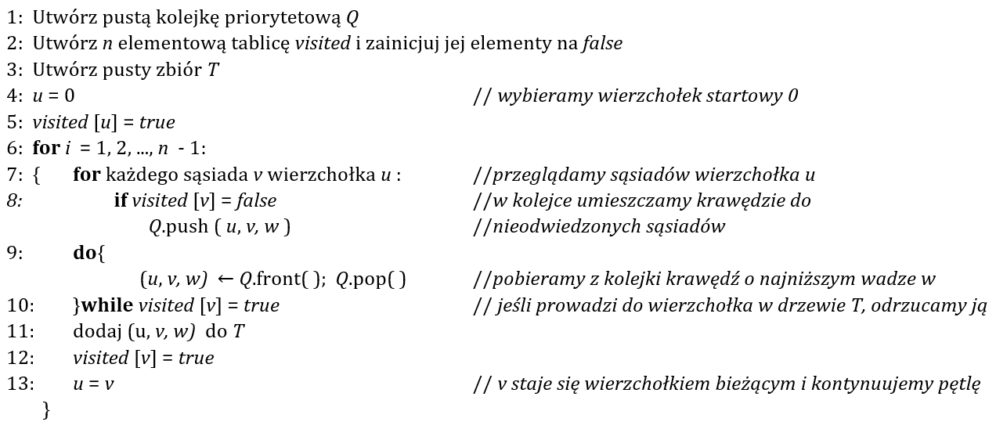
Q |  |  | T |  |  | i | u |  | 0 | 1 | 2 | 3 | 4 | 5 | 6 | 7 | 8
u | v | w | u | v | w | 1 | 0 | visited | true | false | false | false | false | false | false | false | false
0 | 1 | 4 | 0 | 1 | 4
0 | 4 | 8

0 | 4 | 8 | 0 | 4 | 8 | 2 | 1 |  | true | true | false | false | false | false | false | false | false
1 | 2 | 8
1 | 4 | 11

1 | 2 | 8 | 4 | 6 | 1 | 3 | 4 |  | true | true | false | false | true | false | false | false | false
4 | 5 | 7
4 | 6 | 1

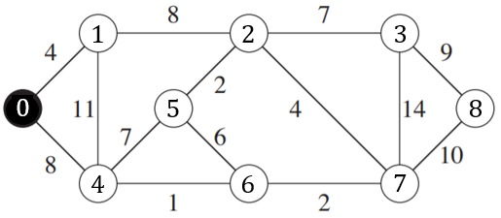
1 | 2 | 8 | 6 | 7 | 2 | 4 | 6 |  | true | true | false | false | true | false | true | false | false
4 | 5 | 7
6 | 7 | 2
6 | 5 | 6

1 | 2 | 8 | 7 | 2 | 4 | 5 | 7 |  | true | true | false | false | true | false | true | true | false
4 | 5 | 7
6 | 5 | 6
7 | 2 | 4
7 | 3 | 14
7 | 8 | 10

4 | 5 | 7 | 2 | 5 | 2 | 6 | 2 |  | true | true | true | false | true | false | true | true | false
6 | 5 | 6
7 | 3 | 14
7 | 8 | 10
2 | 3 | 7
2 | 5 | 2

7 | 3 | 14 | 2 | 3 | 7 | 7 | 5 |  | true | true | true | false | true | true | true | true | false
7 | 8 | 10
2 | 3 | 7

7 | 8 | 10 | 3 | 8 | 9 | 8 | 3 |  | true | true | true | true | true | true | true | true | false
3 | 8 | 9

 |  |  |  |  |  | 9 |  |  | true | true | true | true | true | true | true | true | true

